Sheet1
Scene No. | 0
Quest Title | 鱼饵供应 二
Quest Log | 把这个小雨鞋带给克莉斯
Map No. | 29
 | 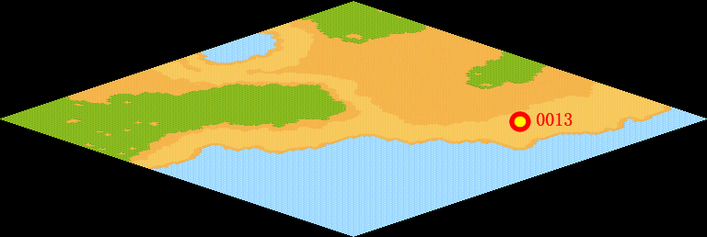
NPC No. | 13
Condition | lv>15
Dialog | 上次忘记给克莉斯奖赏了，他肯定生我的气了吧，你帮我把这个小雨鞋带给克莉斯吧，那是我上次从大海里钓上来得。
Select | 1：接受，2：不接受
Result | 1 : Scene 0001, 2 : 关闭对话框

ScriptFile | Qlog-0057-000.scr
 | Q0013-0057-000.scr

